5.特殊工艺测试
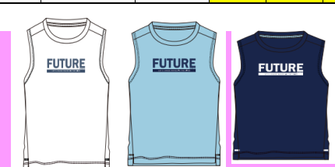
TOREAD-特殊工艺测试报告登记表
项目 | 供应商 | 缸号 | 面料布种编号 | 颜色 | 涉及到的款号 | 使用部位 | 物料工艺1 | 物料工艺2 | 物料工艺3 | 结果 | 备注
1 | 恒诺纺织 | 240925083 | 水滴网眼布 | 18Fw水手蓝 | QAJJAN83525 | 前幅+后幅印花 |  |  |  | 无脱落开裂 | YES
2 | 恒诺纺织 | 240922078 | 水滴网眼布 | 水光蓝 | QAJJAN83525 | 前幅+后幅印花 |  |  |  | 无脱落开裂 | YES
3 | 恒诺纺织 | 240930007 | 水滴网眼布 | 白色 | QAJJAN83525 | 前幅+后幅印花 |  |  |  | 无脱落开裂 | YES
4 | 恒诺纺织 | 240930008 | 水滴网眼布 | 白色 | QAJJAN83525 | 前幅+后幅印花 |  |  |  | 无脱落开裂 | YES

制表时间：11/25 |  |  |  |  |  |  | 测试人签名：刘玉明
测试要求： 1、胶条、装饰胶膜、印花类、生粘、激光开孔类 2、每款上线前做测试。 3、水温40°洗水40分钟，机洗一个程序，洗水共计5次。

